案例
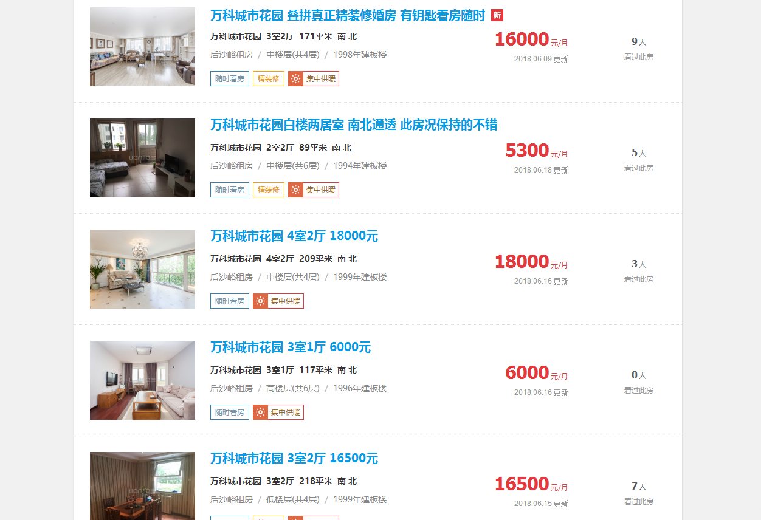

93.5

59.5

86.1

51.2

75.6

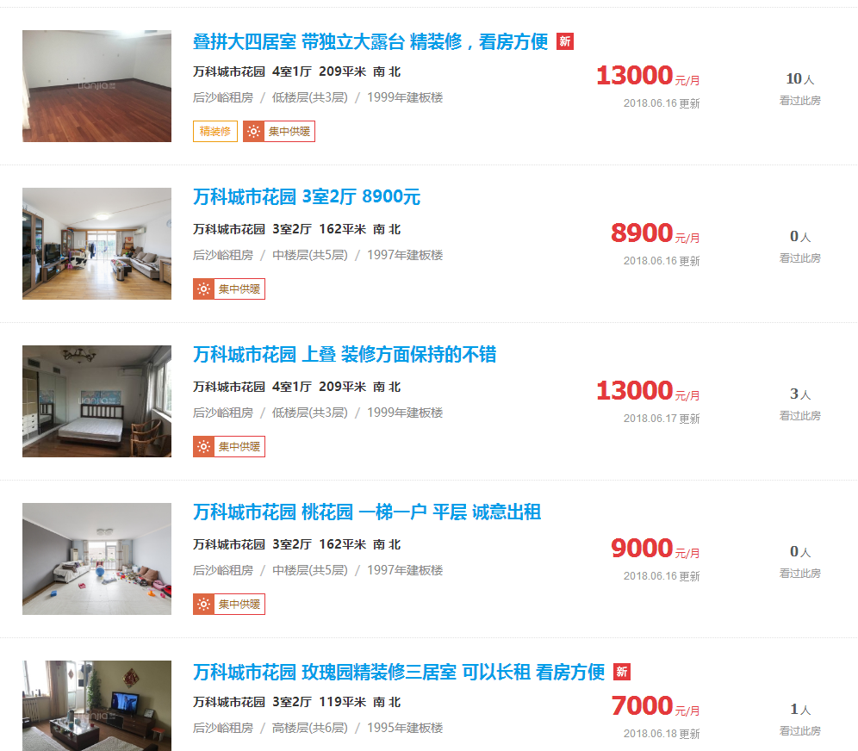

62.2

55

62.2

55.5

58.8

